Sheet1
序号 | 描述 | 参考
1 | 消灭所有病毒后，进度条、金币数、剩余病毒显示 消失，逐渐变为暂停状态的暗屏，子弹、buff保持原速移动。从上方关卡显示位置放大。 | 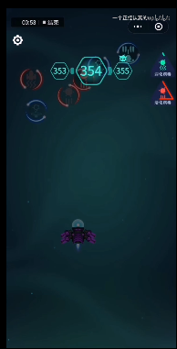 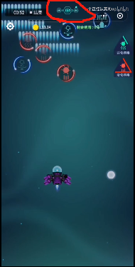

2 | 显示加体力，然后飞机逐渐加速，向前飞出 | 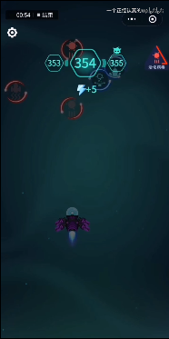 

3 | 1.飞机飞出屏幕后，首先显示金币与体力，关卡向后移动一关表示开启下一关。同时关卡下方+体力的位置体力图标分散出4-5个飞出，至上方当前体力显示位置。 2.出现领取金币的3个按钮，点击领取、幸运大奖、摇奖机，幸运大奖和摇奖机效果相同，均为出现摇奖机。摇奖机出现时，看广告可得1-10倍本关获得的金币奖励。点击任意一个领取金币按钮，均会从按钮位置出现大量金币飞向屏幕上方的显示金币位置。 | 